상품제안서
주석 트로피 / SD11)106-4 | 상품코드: F08167

 |  |  |  |  |  |  | 02-412-0044 | www.easy1.co.kr
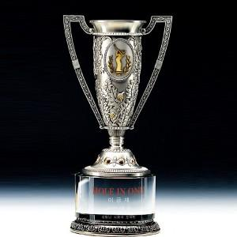

【상세/제작정보】

【인쇄/포장옵션】 | 풀칼라 / 별도문의

【공급단가】 | 수량 | 1~ | 5~ | 10~ | 50~ | 100~
*VAT별도 | 단가 | 401,620원 | 386,750원 | 371,870원 | 357,000원 | 348,070원

【상품 URL】 | https://dev.easy1.co.kr:443/src/goods_detail.php?gdno=8167

